УбратьТочку
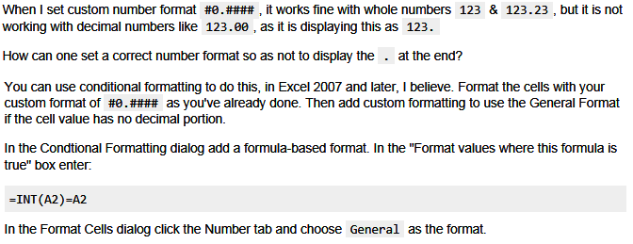
Здесь применено условное форматирование |  | http://stackoverflow.com/questions/15178668/excel-custom-decimal-number-format-trailing-dot
5.92

Результат
0.3 | 0.3
0.333 | 0.33
1 | 1
5.6 | 5.6
5.656 | 5.66

